LC帳票出力
画面定義
共通情報 |  | プロジェクト名 |  | 株式会社クワガタ様向け KID'S 受発注機能改修 |  |  |  |  |  |  |  | 作成者 | solcom
 |  | システム名 |  | Kuwagata Integrated Dealing System (KID'S) |  |  |  |  |  |  |  | 作成日付 | 2019-02-22
 |  | 工程名 |  | 基本設計 |  |  |  |  |  |  |  | バージョン | 0.1
 |  | ドキュメントID |  | KIDS0002 |  |  |  |  |  |  |  | 更新者
 |  | ドキュメント名 |  | 基本設計 画面設計書 |  |  |  |  |  |  |  | 更新日付
書誌情報 |  | 画面ID |  | U-09-09
 |  | 画面の名称 |  | L/C関連帳票出力
 |  | 概要

画面レイアウト

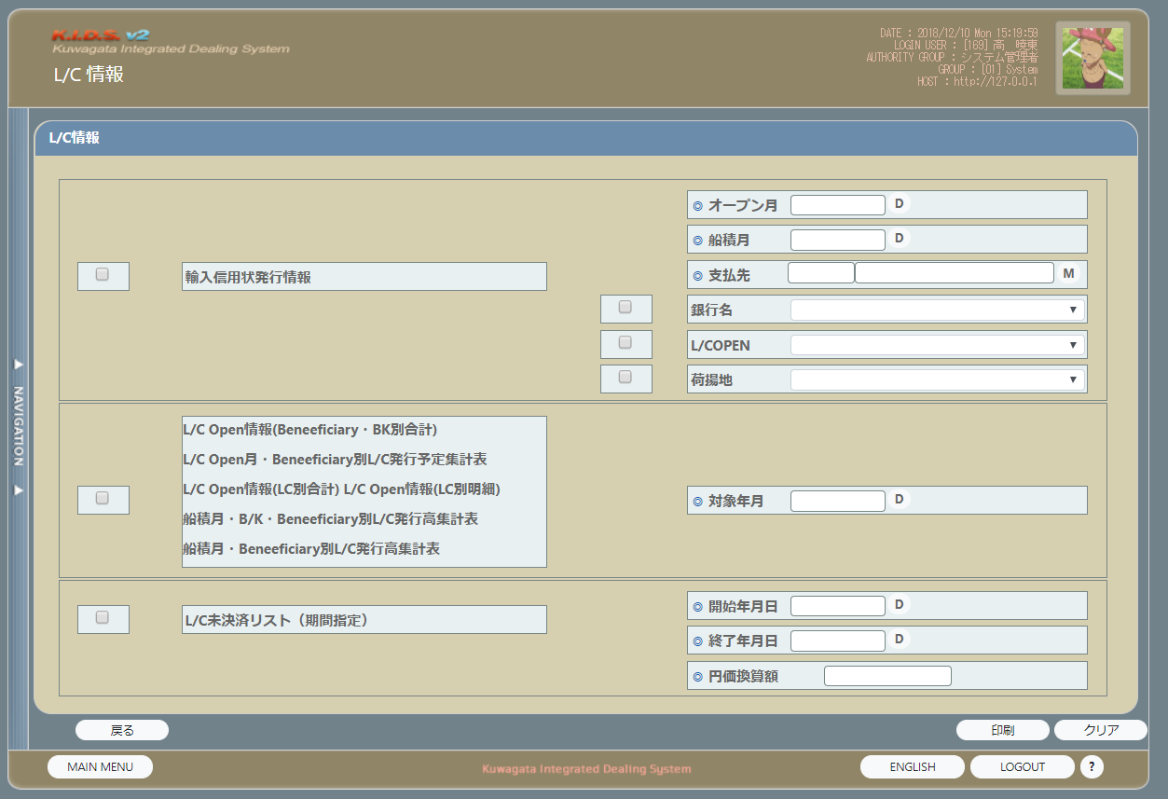

派生画面
なし

入力パラメータ
なし

項目定義（個人信用状発行情報）
No. | 名称 |  | 部品 |  | I/O | 必須 | 形式 |  | 桁数 | 下限 | 上限 | 初期値
1 | chk |  | チェックボックス |  | I | - | - |  | - | - | -
2 | 輸入信用状発行情報 |  | ラベル |  | O | - | - |  | - | - | -
3 | オープン月 |  | カレンダー |  | I | - | - |  | - | - | - | LC情報画面の「シミュレート年月」の値を設定する
4 | 船積月 |  | カレンダー |  | I | - | - |  | - | - | -
5 | 支払先コード |  | テキストボックス |  | O | - | - |  | - | - | - | 支払先検索ダイアログ画面で選択した支払先コードを表示する
6 | 支払先名称 |  | テキストボックス |  | O | - | - |  | - | - | - | 支払先検索ダイアログ画面で選択した支払先名称を表示する
7 | Mボタン |  | ボタン |  | I | - | - |  | - | - | - | Mボタンで支払先検索ダイアログ画面が表示する
8 | 銀行名 |  | プルダウン |  | I | - | - |  | - | - | - | 選択肢： m_acbankinfoの銀行名省略名称 m_acbankinfoの取得ＳＱＬ： SELECT m_acbankinfo.銀行コード, m_acbankinfo.銀行名省略名称 FROM m_acbankinfo
9 | 銀行名_chk |  | チェックボックス |  | I | - | - |  | - | - | -
10 | L/Copen_chk |  | チェックボックス |  | I | - | - |  | - | - | -
11 | 荷揚地_chk |  | チェックボックス |  | I | - | - |  | - | - | -
12 | L/Copen |  | プルダウン |  | I | - | - |  | - | - | - | 選択肢： 既発行、未発行
13 | 荷揚地 |  | プルダウン |  | I | - | - |  | - | - | - | 選択肢： t_lcinfoの荷揚地 t_lcinfo荷揚地の取得SQL： SELECT DISTINCT 荷揚地 FROM t_lcinfo

項目定義（帳票セット）
No. | 名称 |  | 部品 |  | I/O | 必須 | 形式 |  | 桁数 | 下限 | 上限 | 初期値
1 | chk |  | チェックボックス |  | I | - | - |  | - | - | -
2 | L/C Open情報(Beneficiary・BK別合計) |  | ラベル |  | O | - | - |  | - | - | -
3 | L/C Open 月・Beneficiary・BK別L/C発行予定表集計表 |  | ラベル |  | O | - | - |  | - | - | -
4 | L/C Open情報 (LC別合計) |  | ラベル |  | O | - | - |  | - | - | -
5 | L/C Open情報 (LC別明細) |  | ラベル |  | O | - | - |  | - | - | -
6 | 船積月・B/K・Beneficiary別L/C発行高集計表 |  | ラベル |  | O | - | - |  | - | - | -
7 | 船籍月・Beneficiary別L/C発行高集計表 |  | ラベル |  | O | - | - |  | - | - | -
8 | 対象年月 |  | カレンダー |  | I | - | - |  | - | - | - | LC情報画面の「シミュレート年月」の値を設定する

項目定義（L/C未決済リスト（期間指定））
No. | 名称 |  | 部品 |  | I/O | 必須 | 形式 |  | 桁数 | 下限 | 上限 | 初期値
1 | chk |  | チェックボックス |  | I | - | - |  | - | - | -
2 | L/C未決済リスト （期間指定） |  | ラベル |  | O | - | - |  | - | - | -
3 | 開始年月日 |  | カレンダー |  | I | - | - |  | - | - | -
4 | 終了年月日 |  | カレンダー |  | I | - | - |  | - | - | -
5 | 円価換算額 |  | text |  | I | - | #,###,###,##0.0000 |  | - | - | -

項目定義（ボタンエリア）
No. | 名称 |  | 部品 |  | I/O | 必須 | 形式 |  | 桁数 | 下限 | 上限 | 初期値
1 | 印刷 |  | ボタン |  | I | - | - |  | - | - | -
2 | クリア |  | ボタン |  | I | - | - |  | - | - | -
3 | 戻る |  | ボタン |  | I | - | - |  | - | - | -

改修対象項目定義
改修対象項目は存在しない

動作定義
No. | 項目 |  |  | 動作 |  |  |  | 処理
1 | 印刷 |  |  | クリック |  |  |  | シート「ＬC帳票出力_各処理」の「3.印刷処理の流れ」を参照
2 | クリア |  |  | クリック |  |  |  | シート「ＬC帳票出力_各処理」の「2.クリア処理の流れ」を参照
3 | 戻る |  |  | クリック |  |  |  | シート「ＬC帳票出力_各処理」の「1.クリア処理の流れ」を参照

処理定義
なし

備考
なし

LC管理メニュー
画面定義
共通情報 |  | プロジェクト名 |  | 株式会社クワガタ様向け KID'S 受発注機能改修 |  |  |  |  |  |  |  | 作成者 | solcom
 |  | システム名 |  | Kuwagata Integrated Dealing System (KID'S) |  |  |  |  |  |  |  | 作成日付 | 2019-02-22
 |  | 工程名 |  | 基本設計 |  |  |  |  |  |  |  | バージョン | 0.1
 |  | ドキュメントID |  | KIDS0002 |  |  |  |  |  |  |  | 更新者
 |  | ドキュメント名 |  | 基本設計 画面設計書 |  |  |  |  |  |  |  | 更新日付
書誌情報 |  | 画面ID |  | U-14-00
 |  | 画面の名称 |  | L/C管理メニュー
 |  | 概要 |  | L/C機能のメイン画面

画面レイアウト

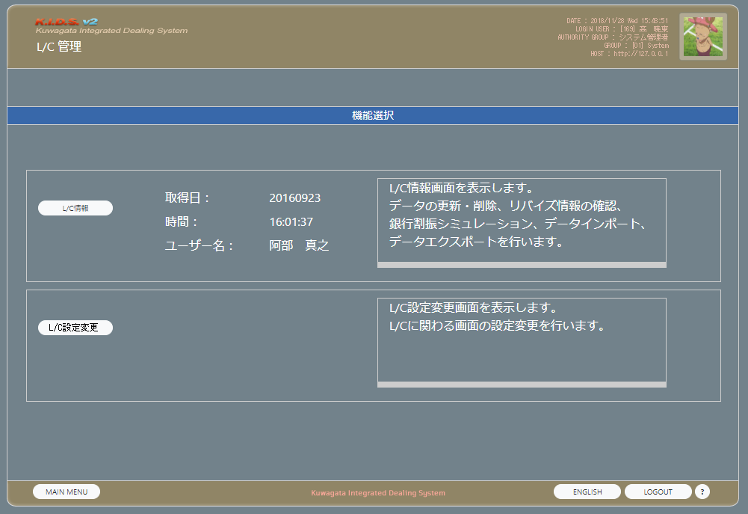

派生画面
なし

入力パラメータ
なし

項目定義
No. | 名称 |  | 部品 |  | I/O | 必須 | 形式 |  | 桁数 | 下限 | 上限 | 初期値
1 | L/C情報 |  | ボタン |  | I | - | - |  | - | - | -
2 | L/C設定変更 |  | ボタン |  | I | - | - |  | - | - | -

改修対象項目定義
改修対象項目は存在しない

動作定義
No. | 項目 |  |  | 動作 |  |  |  | 処理
1 | （画面） |  |  | 画面起動 |  |  |  | シート「ＬCメニュー_各処理」の「1.初期表示の流れ」を参照
2 | L/C情報 |  |  | クリック |  |  |  | シート「ＬCメニュー_各処理」の「2.L/C情報の流れ」を参照
3 | L/C設定変更 |  |  | クリック |  |  |  | シート「ＬCメニュー_各処理」の「3.L/C設定変更の流れ」を参照

処理定義
なし

備考
なし

LC情報
画面定義
共通情報 |  | プロジェクト名 |  | 株式会社クワガタ様向け KID'S 受発注機能改修 |  |  |  |  |  |  |  | 作成者 | solcom
 |  | システム名 |  | Kuwagata Integrated Dealing System (KID'S) |  |  |  |  |  |  |  | 作成日付 | 2019-02-22
 |  | 工程名 |  | 基本設計 |  |  |  |  |  |  |  | バージョン | 0.1
 |  | ドキュメントID |  | KIDS0002 |  |  |  |  |  |  |  | 更新者
 |  | ドキュメント名 |  | 基本設計 画面設計書 |  |  |  |  |  |  |  | 更新日付
書誌情報 |  | 画面ID |  | U-14-01
 |  | 画面の名称 |  | L/C情報
 |  | 概要 |  | L/C情報の一覧を表示

画面レイアウト

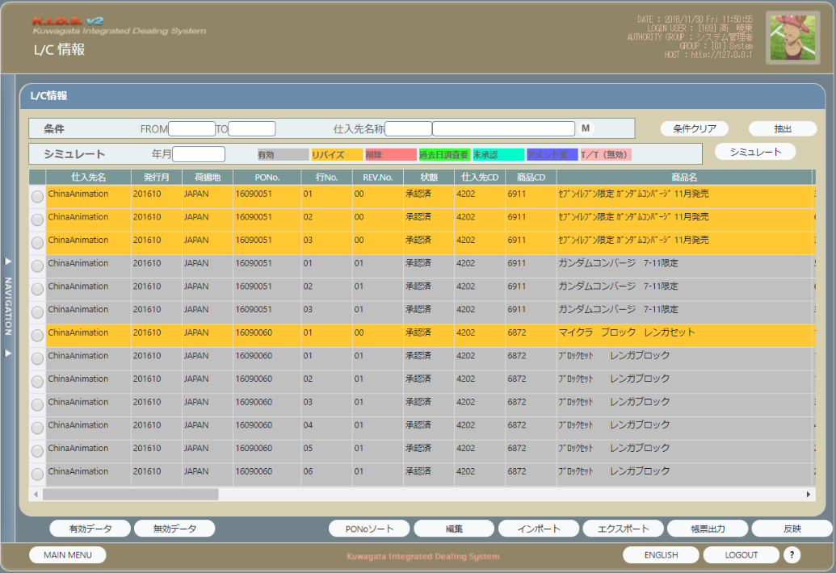

派生画面
なし

入力パラメータ
なし

項目定義
No. | 名称 |  | 部品 |  | I/O | 必須 | 形式 |  | 桁数 | 下限 | 上限 | 初期値
1 | 年月(FROM) |  | カレンダー |  | I | - | - |  | - | - | -
2 | 年月(TO） |  | カレンダー |  | I | - | - |  | - | - | -
3 | 仕入先コード |  | テキストボックス |  | I | - | - |  | - | - | -
4 | 仕入先名称 |  | テキストボックス |  | I | - | - |  | - | - | -
5 | Mボタン |  | ボタン |  | I | - | - |  | - | - | -
6 | 年月 |  | カレンダー |  | I | - | - |  | - | - | -
7 | カラー1 |  | ラベル |  | O | - | - |  | - | - | -
8 | カラー2 |  | ラベル |  | O | - | - |  | - | - | -
9 | カラー3 |  | ラベル |  | O | - | - |  | - | - | -
10 | カラー4 |  | ラベル |  | O | - | - |  | - | - | -
11 | カラー5 |  | ラベル |  | O | - | - |  | - | - | -
12 | カラー6 |  | ラベル |  | O | - | - |  | - | - | -
13 | カラー7 |  | ラベル |  | O | - | - |  | - | - | -
14 | L/C情報一覧 |  | グリッド |  | O | - | - |  | - | - | - | 下の「L/C情報一覧 表示項目」参照
15 | 条件クリア |  | ボタン |  | I | - | - |  | - | - | -
16 | 抽出 |  | ボタン |  | I | - | - |  | - | - | -
17 | シミュレート |  | ボタン |  | I | - | - |  | - | - | -
18 | 有効データ |  | ボタン |  | I | - | - |  | - | - | -
19 | 全データ |  | ボタン |  | I | - | - |  | - | - | -
20 | PONoソート |  | ボタン |  | I | - | - |  | - | - | -
21 | 編集 |  | ボタン |  | I | - | - |  | - | - | -
22 | インポート |  | ボタン |  | I | - | - |  | - | - | -
23 | エクスポート |  | ボタン |  | I | - | - |  | - | - | -
24 | 帳票出力 |  | ボタン |  | I | - | - |  | - | - | -
25 | 反映 |  | ボタン |  | I | - | - |  | - | - | -

L/C情報一覧 表示項目
No. | 名称 |  | 部品 |  | I/O | 必須 | 形式 |  | 初期桁数 (リサイズ可) | 下限 | 上限 | 初期値
1 | 仕入先名 |  | - |  | O | - | - |  | 20 | - | - | LC情報テーブル.支払先名称
2 | 発行月 |  | - |  | O | - | "YYYY/MM" |  | 7 | - | - | LC情報テーブル.オープン年月
3 | 荷揚地 |  | - |  | O | - | - |  | 10 | - | - | LC情報テーブル.荷揚地
4 | PONo. |  | - |  | O | - | - |  | 10 | - | - | LC情報テーブル.PO番号
5 | 行No. |  | - |  | O | - | - |  | 2 | - | - | LC情報テーブル.PO行番号
6 | REV.No. |  | - |  | O | - | - |  | 2 | - | - | LC情報テーブル.POリバイズ番号
7 | 状態 |  | - |  | O | - | - |  | 16 | - | - | LC情報テーブル.POデータ状態
8 | 仕入先CD |  | - |  | O | - | - |  | 10 | - | - | LC情報テーブル.支払先コード
9 | 商品CD |  | - |  | O | - | - |  | 8 | - | - | LC情報テーブル.商品コード
10 | 商品名 |  | - |  | O | - | - |  | 8 | - | - | LC情報テーブル.商品名
11 | 数量 |  | - |  | O | - | ##,###,###,###,### |  | 18 | - | - | LC情報テーブル.数量
12 | 単位 |  | - |  | O | - | - |  | 8 | - | - | LC情報テーブル.単位
13 | 単価 |  | - |  | O | - | #,###,###,##0.0000 |  | 18 | - | - | LC情報テーブル.単価
14 | 金額 |  | - |  | O | - | 通貨区分＝”円”の場合： #,###,###,##0.0000 それ以外の場合： ##,###,###,###,### |  | 18 | - | - | LC情報テーブル.金額
15 | 船積開始 |  | - |  | O | - | yyyy/mm/dd |  | 10 | - | - | LC情報テーブル.船積開始予定日付
16 | 船積終了 |  | - |  | O | - | yyyy/mm/dd |  | 10 | - | - | LC情報テーブル.船積終了予定日付
17 | 計上 |  | - |  | O | - | yyyy/mm/dd |  | 10 | - | - | LC情報テーブル.計上日
18 | 更新 |  | - |  | O | - | yyyy/mm/dd |  | 10 | - | - | LC情報テーブル.更新日
19 | 納入P |  | - |  | O | - | - |  | 40 | - | - | LC情報テーブル.納品場所
20 | 通貨 |  | - |  | O | - | - |  | 8 | - | - | LC情報テーブル.通貨区分
21 | 備考 |  | - |  | O | - | yyyy/mm/dd |  | 10 | - | - | LC情報テーブル.備考
22 | 船積期限 |  | - |  | O | - | yyyy/mm/dd |  | 10 | - | - | LC情報テーブル.船積期限
23 | 有効期限 |  | - |  | O | - | yyyy/mm/dd |  | 10 | - | - | LC情報テーブル.有効期限
24 | 発行銀行 |  | - |  | O | - | - |  | 20 | - | - | LC情報テーブル.発行銀行名
25 | 依頼日 |  | - |  | O | - | yyyy/mm/dd |  | 10 | - | - | LC情報テーブル.銀行依頼日
26 | L/Cno |  | - |  | O | - | - |  | 16 | - | - | LC情報テーブル.LC番号
27 | 発行日 |  | - |  | O | - | yyyy/mm/dd |  | 10 | - | - | LC情報テーブル.LCAMオープン
28 | 有効日 |  | - |  | O | - | yyyy/mm/dd |  | 10 | - | - | LC情報テーブル.有効日
29 | 決済額 |  | - |  | O | - | 通貨区分＝”円”の場合： #,###,###,##0.0000 それ以外の場合： ##,###,###,###,### |  | 18 | - | - | LC情報テーブル.BL引受明細１金額 ＋ LC情報テーブル.BL引受明細２金額 ＋ LC情報テーブル.BL引受明細３金額
30 | 決済1日付 |  | - |  | O | - | yyyy/mm/dd |  | 10 | - | - | LC情報テーブル.BL引受明細１日付
31 | 決済1金額 |  | - |  | O | - | 通貨区分＝”円”の場合： #,###,###,##0.0000 それ以外の場合： ##,###,###,###,### |  | 18 | - | - | LC情報テーブル.BL引受明細１金額
32 | 決済2日付 |  | - |  | O | - | yyyy/mm/dd |  | 10 | - | - | LC情報テーブル.BL引受明細２日付
33 | 決済2金額 |  | - |  | O | - | 通貨区分＝”円”の場合： #,###,###,##0.0000 それ以外の場合： ##,###,###,###,### |  | 18 | - | - | LC情報テーブル.BL引受明細２金額
34 | 決済3日付 |  | - |  | O | - | yyyy/mm/dd |  | 10 | - | - | LC情報テーブル.BL引受明細３日付
35 | 決済3金額 |  | - |  | O | - | 通貨区分＝”円”の場合： #,###,###,##0.0000 それ以外の場合： ##,###,###,###,### |  | 18 | - | - | LC情報テーブル.BL引受明細３金額
36 | 状態 |  | - |  | O | - | - |  | 2 | - | - | LC情報テーブル.状態

改修対象項目定義
改修対象項目は存在しない

動作定義
No. | 項目 |  |  | 動作 |  |  |  | 処理
1 | （画面） |  |  | 画面起動 |  |  |  | シート「ＬC情報_各処理」の「1.初期表示の流れ」を参照
2 | 条件クリア |  |  | クリック |  |  |  | 以下の項目の値を空にする。 ・年月(FROM) ・年月(TO） ・仕入先コード ・仕入先名称
3 | 抽出 |  |  | クリック |  |  |  | シート「ＬC情報_各処理」の「2.抽出処理の流れ」を参照
4 | シミュレート |  |  | クリック |  |  |  | シート「ＬC情報_各処理」の「3.シミュレート処理の流れ」を参照
5 | 有効データ |  |  | クリック |  |  |  | シート「ＬC情報_各処理」の「4.有効データ処理の流れ」を参照
6 | 全データ |  |  | クリック |  |  |  | シート「ＬC情報_各処理」の「5.全データ処理の流れ」を参照
7 | PONoソート |  |  | クリック |  |  |  | PO番号、POリバイズ番号、PO行番号の昇順を指定し、抽出処理を行う。
8 | 編集 |  |  | クリック |  |  |  | シート「ＬC情報_各処理」の「6.編集処理の流れ」を参照
9 | インポート |  |  | クリック |  |  |  | シート「ＬC情報_各処理」の「7.インポート処理の流れ」を参照
10 | エクスポート |  |  | クリック |  |  |  | シート「ＬC情報_各処理」の「8.エクスポート処理の流れ」を参照
11 | 帳票出力 |  |  | クリック |  |  |  | シート「ＬC情報_各処理」の「9.帳票出力処理の流れ」を参照
12 | 反映 |  |  | クリック |  |  |  | シート「ＬC情報_各処理」の「10.反映処理の流れ」を参照

処理定義
なし

備考
なし

LC設定変更
画面定義
共通情報 |  | プロジェクト名 |  | 株式会社クワガタ様向け KID'S 受発注機能改修 |  |  |  |  |  |  |  | 作成者 | solcom
 |  | システム名 |  | Kuwagata Integrated Dealing System (KID'S) |  |  |  |  |  |  |  | 作成日付 | 2019-02-22
 |  | 工程名 |  | 基本設計 |  |  |  |  |  |  |  | バージョン | 0.1
 |  | ドキュメントID |  | KIDS0002 |  |  |  |  |  |  |  | 更新者
 |  | ドキュメント名 |  | 基本設計 画面設計書 |  |  |  |  |  |  |  | 更新日付
書誌情報 |  | 画面ID |  | U-14-02
 |  | 画面の名称 |  | L/C設定変更
 |  | 概要 |  | L/C設定を変更する

画面レイアウト

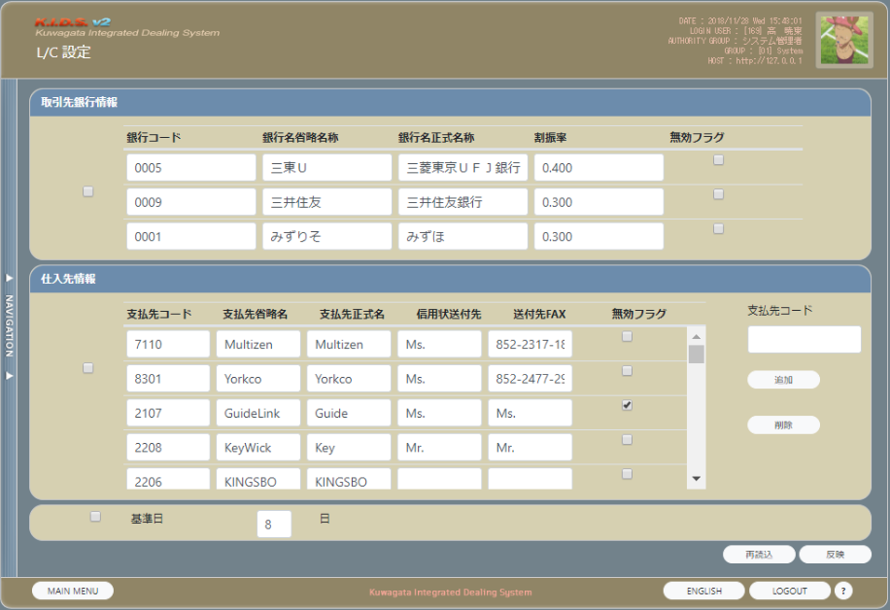

派生画面
なし

入力パラメータ
なし

項目定義
No. | 名称 |  | 部品 |  | I/O | 必須 | 形式 |  | 桁数 | 下限 | 上限 | 初期値
1 | 取引先銀行情報chk |  | チェックボックス |  | I | - | - |  | - | - | - | チェック済
2 | 銀行コード |  | テキストボックス |  | I/O | 〇 | - |  | 8 | - | - | 銀行情報.銀行コード
3 | 銀行名省略名称 |  | テキストボックス |  | I/O | - | - |  |  | - | - | 銀行情報.銀行名省略名称
4 | 銀行名正式名称 |  | テキストボックス |  | I/O | - | - |  |  | - | - | 銀行情報.銀行名正式名称
5 | 割振率 |  | テキストボックス |  | I/O | - | 0.### |  | 5 | - | - | 銀行情報.割振率
6 | 無効フラグ |  | チェックボックス |  | I/O | - | - |  | - | - | - | 銀行情報.無効フラグ
7 | 仕入先情報chk |  | チェックボックス |  | I | - | - |  | - | - | - | チェック済
8 | 支払先コード |  | テキストボックス |  | I/O | 〇 | - |  | 8 |  |  | 支払先情報.支払先コード
9 | 支払先省略名称 |  | テキストボックス |  | I/O | - | - |  |  |  |  | 支払先情報.支払先省略名称
10 | 支払先正式名称 |  | テキストボックス |  | I/O | - | - |  |  |  |  | 支払先情報.支払先正式名称
11 | 信用状送付先 |  | テキストボックス |  | I/O | - | - |  | 128 |  |  | 支払先情報.信用状送付先
12 | 送付先Fax |  | テキストボックス |  | I/O | - | - |  | 64 |  |  | 支払先情報.送付先Fax
13 | 無効フラグ |  | チェックボックス |  | I/O | - | - |  | - | - | - | 支払先情報.無効フラグ
14 | 支払先コード |  | テキストボックス |  | I | - | - |  | 8
15 | 追加 |  | ボタン |  | I | - | -
16 | 削除 |  | ボタン |  | I | - | -
17 | 基準日chk |  | チェックボックス |  | I | - | - |  | - | - | - | TRUE
18 | 日 |  | text |  | I/O | - | - |  |  |  |  | m_AcbaseOpendateの有効なデータの Basedate
19 | 再読込 |  | ボタン |  | I | - | -
20 | 反映 |  | ボタン |  | I | - | - |  |  |  |  | 排他解除されていない場合、かつ更新権限を持つ場合、使用可能となる 上記以外の場合、使用不可となる

改修対象項目定義
改修対象項目は存在しない

動作定義
No. | 項目 |  |  | 動作 |  |  |  | 処理
1 | （画面） |  |  | 画面起動 |  |  |  | シート「LC設定変更_各処理」の「1.初期表示の流れ」を参照
2 | 追加 |  |  | クリック |  |  |  | シート「LC設定変更_各処理」の「2.追加処理の流れ」を参照
3 | 削除 |  |  | クリック |  |  |  | シート「LC設定変更_各処理」の「3.削除処理の流れ」を参照
4 | 再読込 |  |  | クリック |  |  |  | シート「LC設定変更_各処理」の「4.再読込処理の流れ」を実行
5 | 反映 |  |  | クリック |  |  |  | シート「LC設定変更_各処理」の「5.反映処理の流れ」を参照

処理定義
なし

備考
なし

LC編集
画面定義
共通情報 |  | プロジェクト名 |  | 株式会社クワガタ様向け KID'S 受発注機能改修 |  |  |  |  |  |  |  | 作成者 | solcom
 |  | システム名 |  | Kuwagata Integrated Dealing System (KID'S) |  |  |  |  |  |  |  | 作成日付 | 2019-02-22
 |  | 工程名 |  | 基本設計 |  |  |  |  |  |  |  | バージョン | 0.1
 |  | ドキュメントID |  | KIDS0002 |  |  |  |  |  |  |  | 更新者
 |  | ドキュメント名 |  | 基本設計 画面設計書 |  |  |  |  |  |  |  | 更新日付
書誌情報 |  | 画面ID |  | U-14-03
 |  | 画面の名称 |  | L/C編集
 |  | 概要 |  | L/C情報を編集する

画面レイアウト

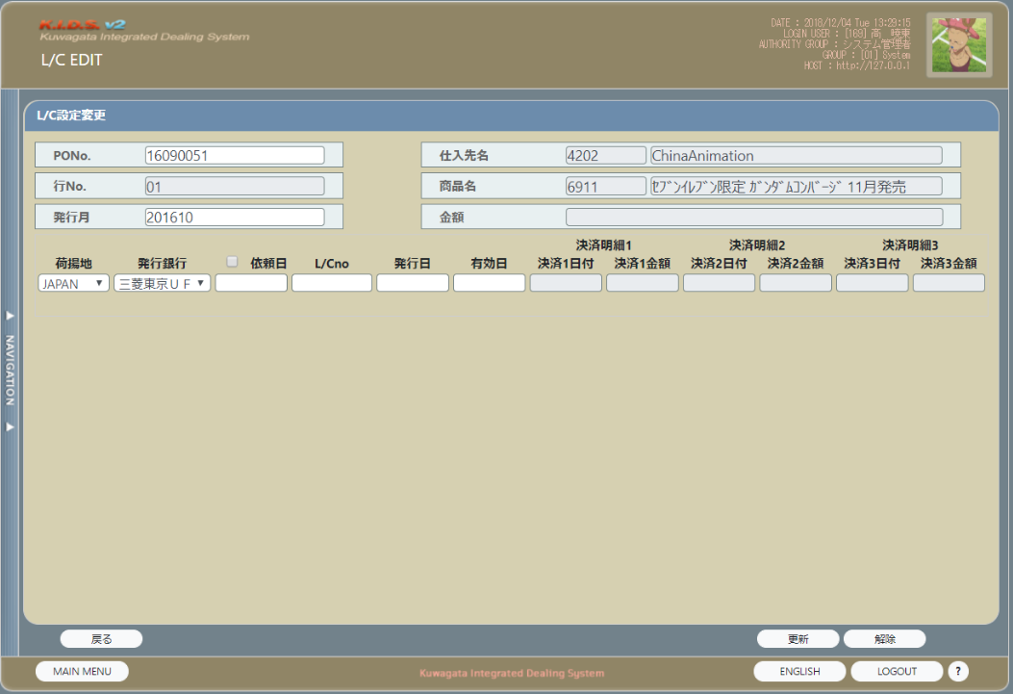

派生画面
なし

入力パラメータ
なし

項目定義
No. | 名称 |  | 部品 |  | I/O | 必須 | 形式 |  | 桁数 | 下限 | 上限 | 初期値
1 | PoNo. |  | テキストボックス |  | I/O | 必須 | - |  | 10 | - | - | LC情報.PO番号
2 | 行No. |  | テキストボックス |  | O | - | - |  | 2 | - | - | LC情報.PO行番号
3 | 発行月 |  | テキストボックス |  | I/O | - | YYYYMM |  | 6 | - | - | LC情報.オープン年月
4 | 仕入先名（コード） |  | ラベル |  | O | - | - |  | - | - | - | LC情報.支払先コード
5 | 仕入先名（名称） |  | ラベル |  | O | - | - |  | - | - | - | LC情報.支払先名称
6 | 商品名（コード） |  | ラベル |  | O | - | - |  | 8 | - | - | LC情報.商品コード
7 | 商品名（名称） |  | ラベル |  | O | - | - |  | 8 | - | - | LC情報.商品名
8 | 金額 |  | ラベル |  | O | - | 通貨区分＝”円”の場合： #,###,###,##0.0000 それ以外の場合： ##,###,###,###,### |  | 18 | - | - | LC情報.金額
9 | 荷揚地 |  | プルダウン |  | I/O | - | - |  | 10 | - | - | LC情報.荷揚地
10 | 発行銀行 |  | プルダウン |  | I/O | - | - |  | 30 | - | - | LC情報.発行銀行名
11 | 依頼日chk |  | チェックボックス |  | I/O | - | - |  | - | - | -
12 | 依頼日 |  | テキストボックス |  | I/O | - | YYYY/MM/DD |  | 10 | - | - | LC情報.銀行依頼日
13 | L/CNO |  | テキストボックス |  | I/O | - | - |  | 16 | - | - | LC情報.LC番号
14 | 発行日 |  | テキストボックス |  | I/O | - | YYYY/MM/DD |  | 10 | - | - | LC情報.LCAMオープン
15 | 有効日 |  | テキストボックス |  | I/O | - | YYYY/MM/DD |  | 10 | - | - | LC情報.有効日
16 | 決済明細１日付 |  | テキストボックス |  | O | - | YYYY/MM/DD |  | 10 | - | - | LC情報.BL引受明細１日付
17 | 決済明細１金額 |  | テキストボックス |  | O | - | 通貨区分＝”円”の場合： #,###,###,##0.0000 それ以外の場合： ##,###,###,###,### |  | 18 | - | - | LC情報.BL引受明細１金額
18 | 決済明細２日付 |  | テキストボックス |  | O | - | YYYY/MM/DD |  | 10 | - | - | LC情報.BL引受明細２日付
19 | 決済明細２金額 |  | テキストボックス |  | O | - | 通貨区分＝”円”の場合： #,###,###,##0.0000 それ以外の場合： ##,###,###,###,### |  | 18 | - | - | LC情報.BL引受明細２金額
20 | 決済明細３日付 |  | テキストボックス |  | O | - | YYYY/MM/DD |  | 10 | - | - | LC情報.BL引受明細３日付
21 | 決済明細３金額 |  | テキストボックス |  | O | - | 通貨区分＝”円”の場合： #,###,###,##0.0000 それ以外の場合： ##,###,###,###,### |  | 18 | - | - | LC情報.BL引受明細３金額
22 | 戻る |  | ボタン |  | I | - | - |  | - | - | -
23 | 更新 |  | ボタン |  | I | - | - |  | - | - | -
24 | 解除 |  | ボタン |  | I | - | - |  | - | - | -

改修対象項目定義
改修対象項目は存在しない

動作定義
No. | 項目 |  |  | 動作 |  |  |  | 処理
1 | （画面） |  |  | 画面起動 |  |  |  | L/C情報画面の編集ボタンの動作定義を参照
2 | 荷揚地 |  |  | リストボックス初期化
3 | 発行銀行 |  |  | リストボックス初期化 |  |  |  | 無効フラグがFalseである銀行マスタの銀行コードを値に、銀行名省略名称を表示値として設定
4 | 戻る |  |  | クリック |  |  |  | シート「LC編集_各処理」の「1.戻る処理の流れ」を参照
5 | 更新 |  |  | クリック |  |  |  | シート「LC編集_各処理」の「2.更新処理の流れ」を参照
6 | 解除 |  |  | クリック |  |  |  | シート「LC編集_各処理」の「3.解除処理の流れ」を参照

処理定義
なし

備考
なし

